Resumen
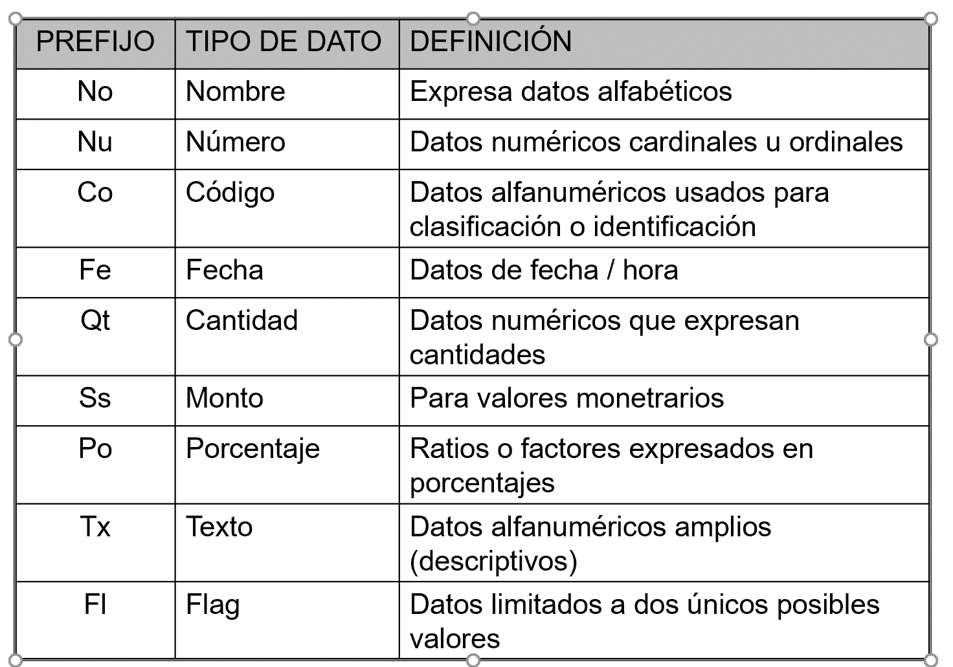

 |  |  |  |  |  | ALUMNO
 |  |  |  |  |  | CoAlumno(PK) | NoAlumno | NoApellidoAlumno | NoSegundoApellidoAlumno | CoDNI | FeNac | CoCarrera (FK) | CoSede (FK)
 |  |  |  |  |  | u2020023039 | Edwar | Castillo | Huanca | 745859596 | 2021-01-01 | ISI | MO
 |  |  |  |  |  | u2020398485 | Cindy | Mendoza | Ibarra | 745958409 | 2021-07-06 | ISI | MO

 |  |  |  |  |  | CARRERA |  |  |  |  | SEDE
 |  |  |  |  |  | CoCarrera(PK) | NoCarrera |  |  |  | CoSede (PK) | NoSede | TxDireccion
 |  |  |  |  |  | ISI | Ingeniería de Sistemas |  |  |  | MO | Monterrico
 |  |  |  |  |  | ISW | Ingeniería de Software

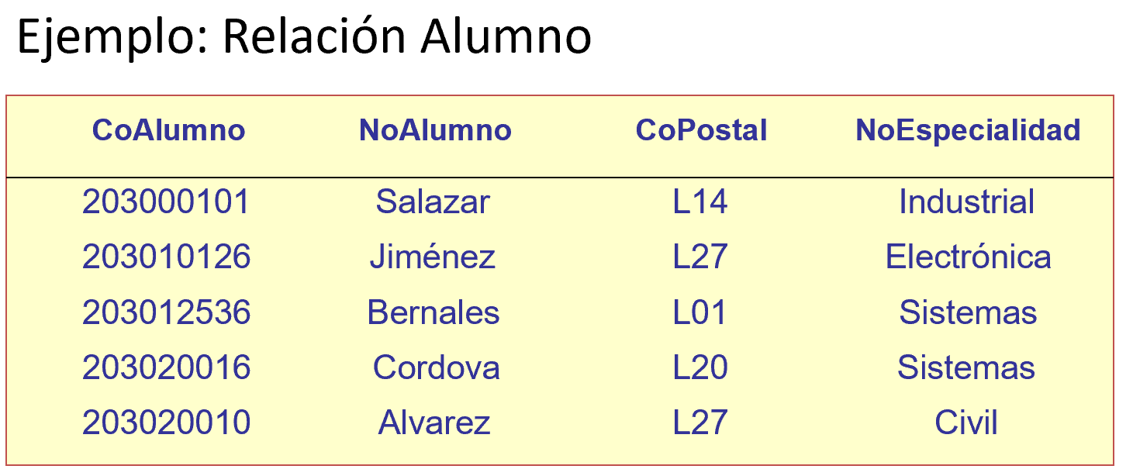
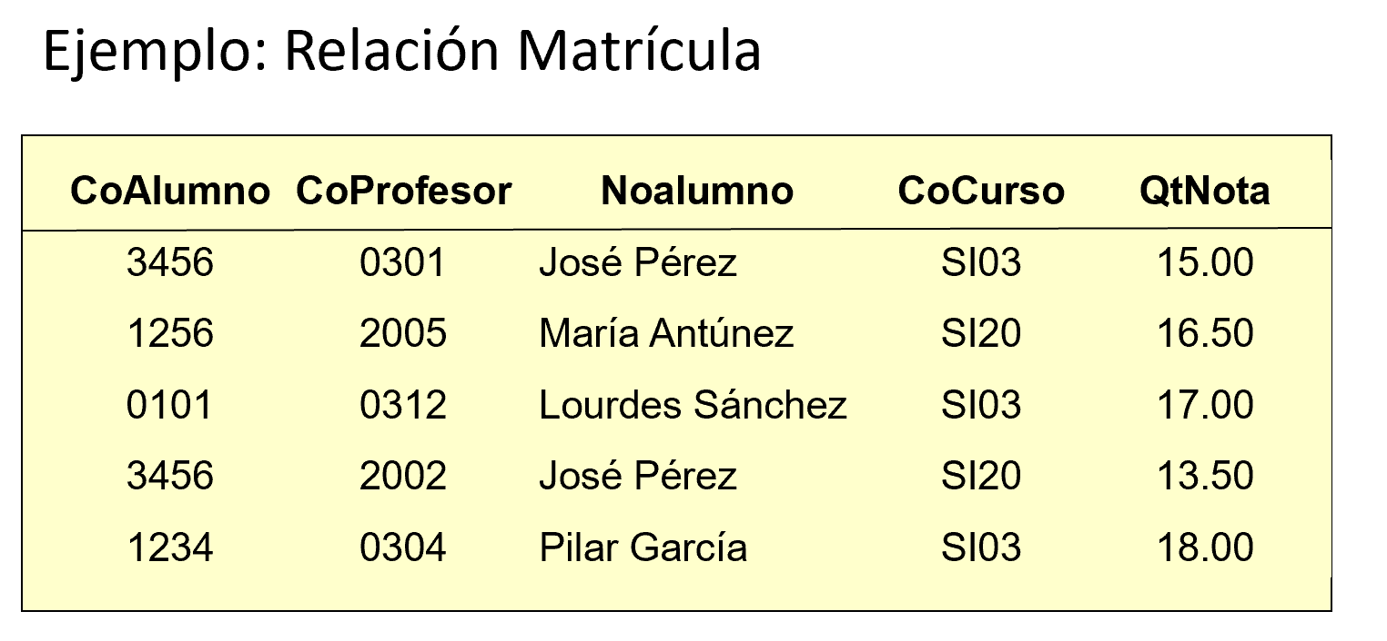
DEPENDENCIA FUNCIONAL
Para un valor del atributo X existe un solo valor del atributo Y
X determina funcionalmente a Y o Y depende funcionalmente de X

X | Y
CoAlumno | NoAlumno
u2020023039 | Edwar
u2020398485 | Cindy

X | Y
NoAlumno | CoAlumno |  |  |  |  |  |  | CoAlumno
Cindy | u2020398485 |  |  |  |  |  |  | NoAlumno
 | u2020399495 |  |  |  |  |  |  | CoPostal
 | u2020345599 |  |  |  |  |  |  | NoEspecialidad

X | Y |  |  |  |  |  |  | X | Y |  | X | Y
CoALumno | CoDNI |  |  |  |  |  |  | CoAlumno | CoPostal |  | CoAlumno | NoEspecialidad
u2020023039 | 745859596 |  |  |  |  |  |  | 2030000101 | L14 |  | 2030000101 | Industrial |  | CoAlumno | X | Y |  | X | Y
 |  |  |  |  |  |  |  |  |  |  |  |  |  | CoProfesor | CoAlumno | CoProfesor |  | CoProfesor | CoAlumno
X | Y |  |  |  |  |  |  |  |  |  |  |  |  | NoAlumno | 3456 |  |  | 2005
CoDNI | CoALumno |  |  |  |  |  |  |  |  |  |  |  |  | CoCurso
 |  |  |  |  |  |  |  | X | Y |  |  |  |  | QtNota
 |  |  |  |  |  |  |  | CoPostal | CoAlumno |  |  |  |  |  | X | Y |  | X | Y
X | Y |  |  |  |  |  |  | L14 | .. |  |  |  |  |  | CoProfesor | CoCurso |  | CoCurso | CoProfesor
FeNacimiento | NoAlumno |  |  |  |  |  |  |  | .. |  |  |  |  |  | 301
2021-01-01

X | Y |  |  |  |  |  |  |  |  |  |  |  |  |  | CoAlumno | CoCurso | CoProfesor
NoAlumno | FeNacimiento |  |  |  |  |  |  |  |  |  |  |  |  |  | 3456 | SI03 | 0009
Cindy

 |  |  |  |  |  |  |  |  |  |  |  |  |  |  |  |  |  |  |  | X | Y
 |  |  |  |  |  |  |  |  |  |  |  |  |  |  | CoAlumno | CoCurso | QtNota |  |  | Calumno | QtNota
X | Y |  |  |  |  |  |  |  |  |  |  |  |  |  | 3456 | SI03 | 14
CoALumno | FeNacimiento
u2020023039 | 2021-01-01

1) DEPENDENCIA FUNCIONAL COMPLETA (DFC)
En una entidad R, todos los atributos dependen funcionalmente de TODA* la PK
 | R(X,Y) | Z,W, …

* No solo depende de una parte de la PK
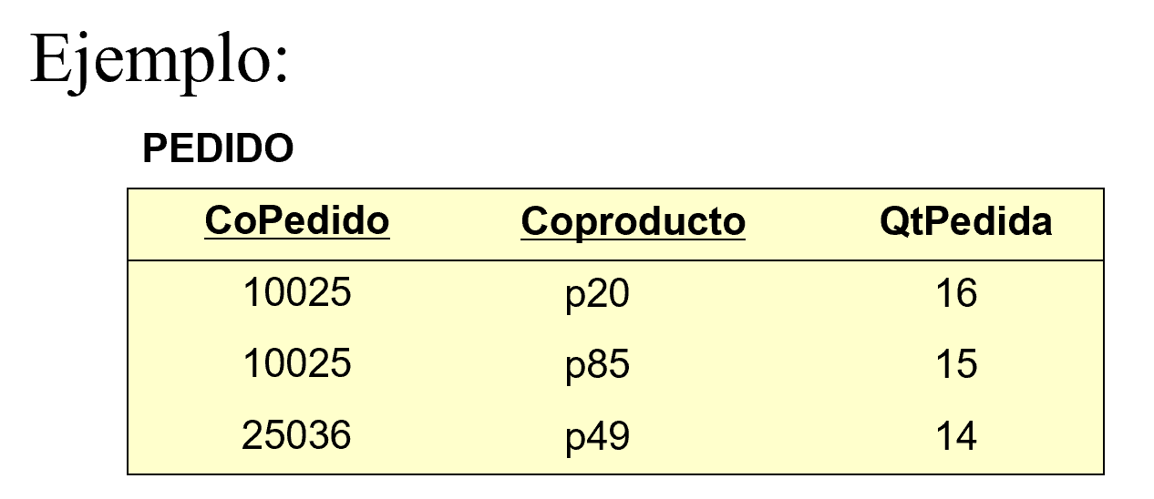

 |  |  |  |  |  | PEDIDO | PK= (CoPedido, CoProducto)
 |  |  |  |  |  | CoPedido | Todos los atibutos = (QtPedida)
 |  |  |  |  |  | CoProducto
 |  |  |  |  |  | QtPedida

2FN:
1) Preguntar:
El atributo Y depende de TODA la PK?
SI: Se queda en la entidad
NO: Se va a otra entidad

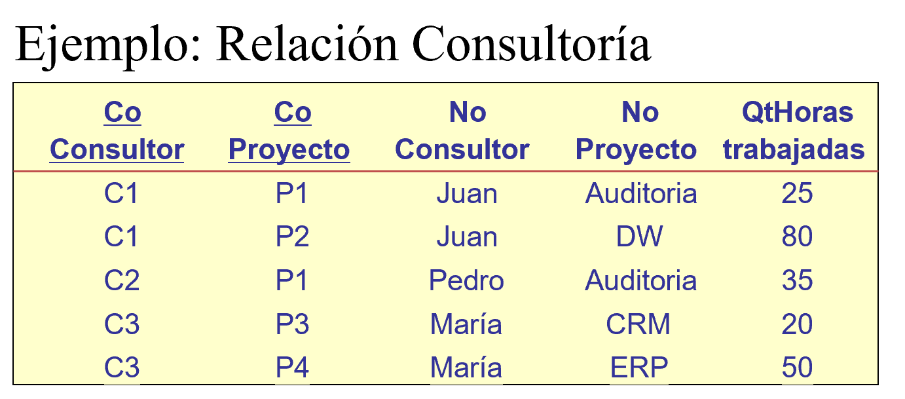
 |  |  |  |  |  | CONSULTORIA |  | CONSULTORIA |  | CONSULTOR
 |  |  |  |  |  | CoConsultor |  | CoConsultor |  | CoConsultor
 |  |  |  |  |  | CoProyecto |  | CoProyecto |  | NoConsultor
 |  |  |  |  |  | NoConsultor |  | QtHorasTrab
 |  |  |  |  |  | NoProyecto |  |  |  | PROYECTO
 |  |  |  |  |  | QtHorasTrab |  |  |  | CoProyecto
 |  |  |  |  |  |  |  |  |  | NoProyecto

 |  |  | PK= (CoConsultor, CoProyecto)
 |  |  | Todos los atributos = (NoConsultor, NoProyecto, QtHoras)

2) DEPENDENCIA FUNCIONAL TRANSITIVA
En una entidad R, existe un atributo W que depende funcionalmente de Z y Z depende funcionalmente de la PK (X,Y)

 | R.(X,Y) | Z | W

W es funcionalmente dependiente de Z y es transitivamente dependiente de (X,Y)

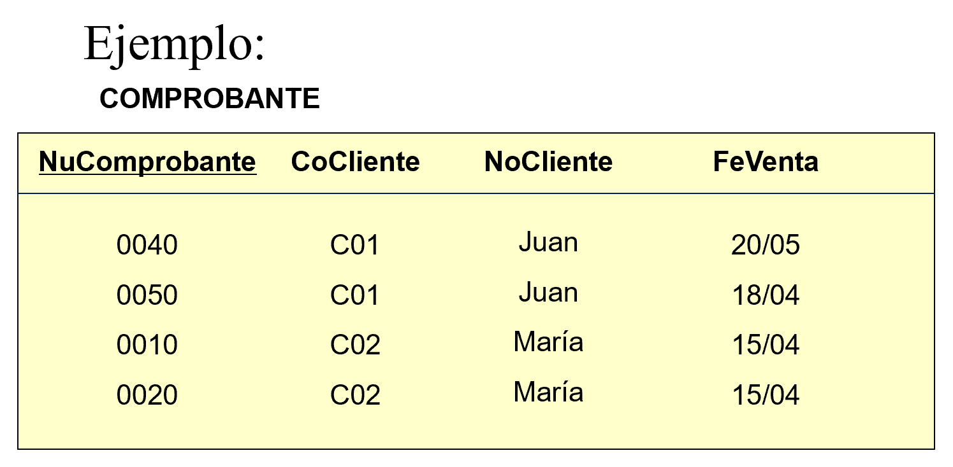

 |  |  |  |  |  |  | COMPROBANTE |  | COMPROBANTE |  | CLIENTE
 |  |  |  |  |  |  | NuComprobante |  | NuComprobante |  | CoCliente
 |  |  |  |  |  |  | CoCliente |  | CoCliente |  | NoCliente
 |  |  |  |  |  |  | NoCliente |  | FeVenta
3FN:
1) Copiar mi entidad anterior con SOLO las PKs
2) Preguntar:
El atributo Y depende DIRECTAMENTE la PK?
SI: Se queda en la entidad
NO: Se va a otra entidad
 |  |  |  |  |  |  | FeVenta

 |  |  |  |  |  |  | X | Y
 |  |  |  |  |  | CoCliente |  | NuComprobante
 |  |  |  |  |  | C01 |  | 0040
 |  |  |  |  |  |  |  | 0050

 |  |  |  |  |  |  | X | Y
 |  |  |  |  |  | NuComprobante |  | CoCliente
 |  |  |  |  |  | 0040 |  | C01

 |  |  |  |  |  |  | X | Y
 |  |  |  |  |  | NuComprobante |  | FeVenta
 |  |  |  |  |  | 0040 |  | 2021-05-20
1FN:
* En una entidad no existe orden ni de filas ni de columnas
* Todas las entidades tienen una PK
* En una entidad existen valores atomicos/simples: En la intersección de la s filas con las columnas debería haber un solo valor del dominio aplicable
* Cada columna (atributo) tiene un solo tipo de dato
2FN:
* Debe estar en 1FN
* Todas las entidades deben estar en DFC
Todos los atributos dependen de TODA la PK
(no solo de una parte de la PK)
Tip: Si la PK tiene 1 solo atributo ya está en 2FN
3FN:
* Debe estar en 2FN
* No debe existir DFT:
Todos los atributos dependen DIRECTAMENTE de la PK
4FN:
* Debe estar en 3FN
* Las DMV siempre van en otra entidad
Tip: Todos los atributos que forman parte de la determinante siempre son PK

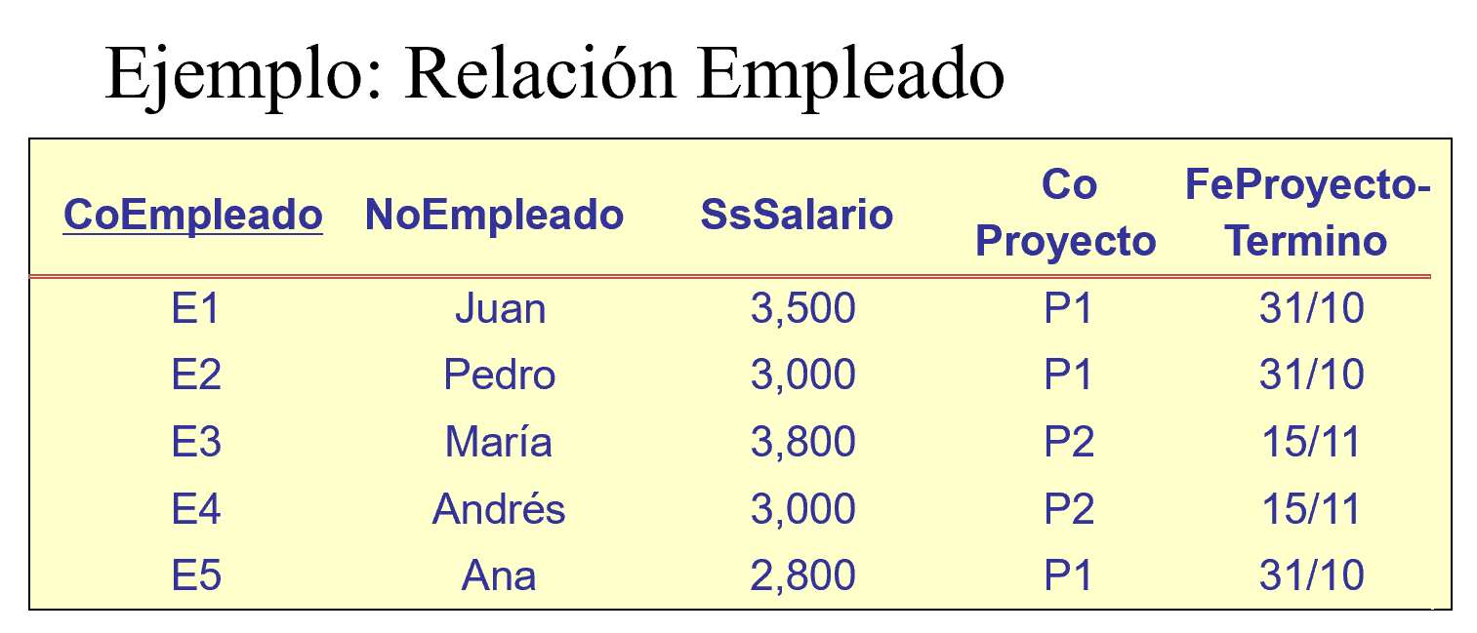

 |  |  |  |  |  |  | EMPLEADO
 |  |  |  |  |  |  | CoEmpleado
 |  |  |  |  |  |  | NoEmpleado
 |  |  |  |  |  |  | SsSalario
 |  |  |  |  |  |  | CoProyecto
 |  |  |  |  |  |  | FeProyecto-Termino

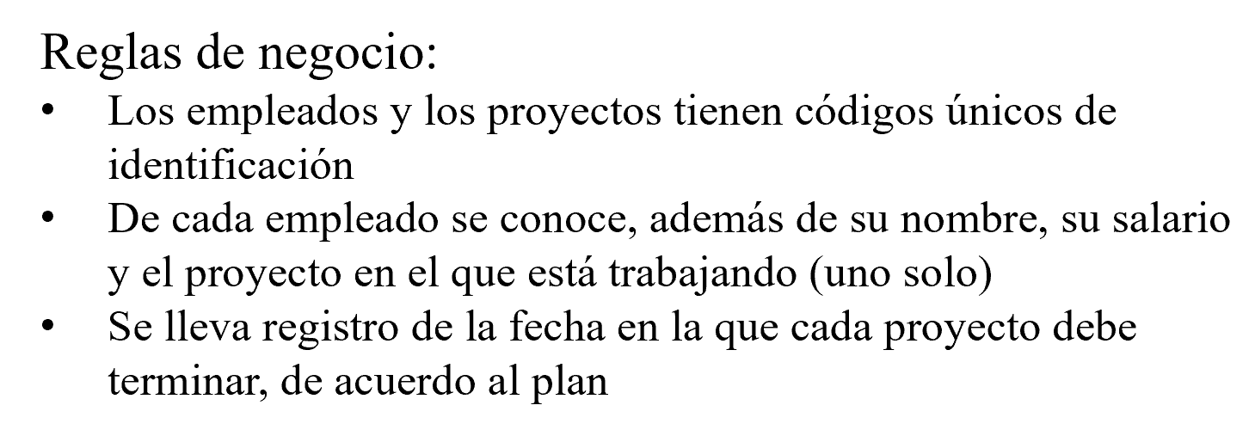

 |  |  |  |  |  |  | CoProyecto | CoEmpleado
 |  |  |  |  |  |  | P1

 |  |  |  |  |  |  | CoEmpleado | CoProyecto
 |  |  |  |  |  |  | E1 | P1

EJEMPLO 1FN
ALUMNO
CoAlumno(PK) | NoAlumno | NoApellidoAlumno | NoSegundoApellidoAlumno | CoDNI | FeNac | CoCarrera (FK) | CoSede (FK) | TxDirección
u2020023039 | Edwar | Castillo | Huanca | 745859596 | 2021-01-01 | ISI | MO | Av. Primavera 456. Surco. Departamento 201
u2020398485 | Cindy Lorena Estrella | Mendoza del Pilar | Ibarra | 745958409 | 2021-07-06 | ISI | MO | Av. San Miguel 562. San Miguel

DEPENDENCIA MULTIVALOR |  |  |  |  | CoCurso | o |  | CoCurso
Bidireccional |  |  |  |  | CoProfesor |  |  | CoProfesor
 |  |  |  |  | CoTexto |  |  | CoTexto

X | Y = | Y | X

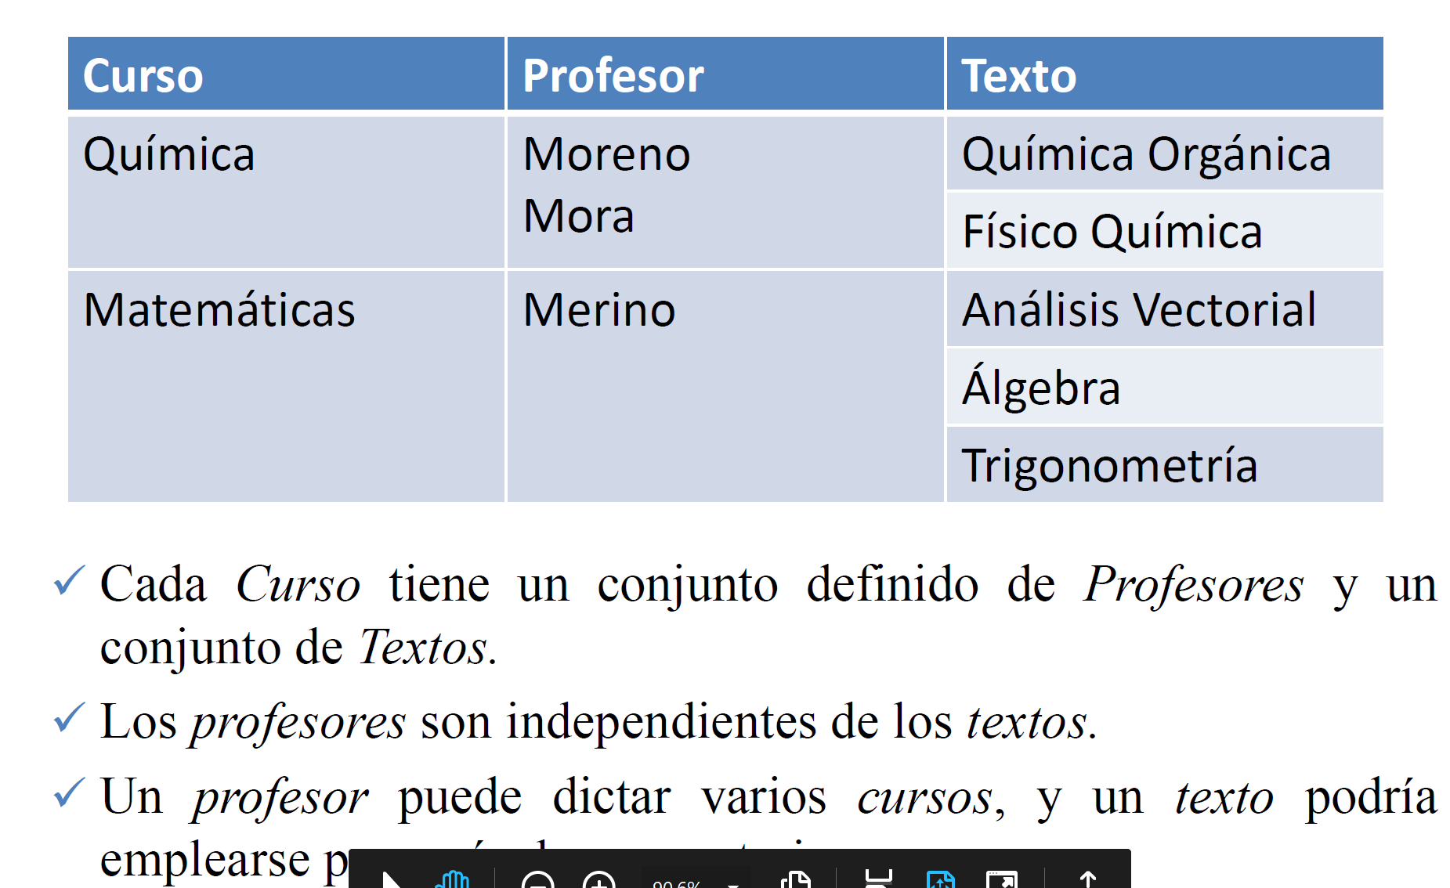
 |  |  |  |  | X | Y |  | X | Y
 |  |  |  |  | CoCurso | CoProfesor |  | CoCurso | CoTexto
 |  |  |  |  | Quimica | Moreno |  | Quimica | Quimica Organica
 |  |  |  |  | Quimica | Mora |  | Quimica | Fisico Quimica
 |  |  |  |  | Fisicoquimica | Mora |  | Fisicoquimica | Fisico Quimica

 |  |  |  |  | o
 |  |  |  |  | CoCurso | CoProfesor1 | CoProfesor2
 |  |  |  |  | Quimica | Moreno | Mora
 |  |  |  |  | Fisicoquimica | Mora | null

 |  |  |  |  | PARTIDO
 |  |  |  |  | CoPartido | CoEquipo
 |  |  |  |  | P1 | EQ1 - Peru
 |  |  |  |  | P1 | EQ2 - Colombia
 |  |  |  |  | P2 | EQ1 - Peru
 |  |  |  |  | P2 | EQ3 - Venezuela

 |  |  |  |  | o

 |  |  |  |  | CoPartido | CoEquipo 1 | CoEquipo 2
 |  |  |  |  | P1 | EQ1 | EQ2
 |  |  |  |  | P2 | EQ1 | EQ3

INFRACCIONES
Ya está en 4FN
 |  | PASO 1: 1 FN |  |  | PASO 2: Separar DMV | PASO 3 : Todo debe estar en DFC (2FN) |  | PASO 4 : NO DFT (3FN) |  | ENTIDADES RESULTANTES
 |  | * PK: minimo conjunto de atributos que determinan al resto de atributos |  |  |  | ¿El atributo Y depende de TODA la PK? |  | ¿El atributo Y depende DIRECTAMENTE la PK?
 |  | PK = (Nu_PAPELETA, Co_INFRACCION,Co_POLICIA) |  |  |  | SI: Se queda en la entidad |  | SI: Se queda en la entidad
 |  | R= ( |  |  | PAPELETA_INFRACCION | NO: Se va a otra entidad donde este su determinante |  | NO: Se va a otra entidad donde este su determinante
 |  |  | Co_PLACA |  | Nu_PAPELETA
 | Co_PLACA |  | No_MARCA |  | Co_INFRACCION | PAPELETA | INFRACCION | PAPELETA | INFRACCION | PAPELETA | INFRACCION
 | No_MARCA |  | No_MODELO |  |  | Nu_PAPELETA | Co_INFRACCION | Nu_PAPELETA | Co_INFRACCION | Nu_PAPELETA | Co_INFRACCION
 | No_MODELO |  | Co_LICENCIA |  |  | Co_PLACA | No_INFRACCION | Co_PLACA | No_INFRACCION | Co_PLACA | No_INFRACCION
 | Co_LICENCIA |  | No_CONDUCTOR |  | PAPELETA_POLICIA = (Nu_PAPELETA , Co_POLICIA) | No_MARCA | Ss_MULTA | Co_LICENCIA | Ss_MULTA | Co_LICENCIA | Ss_MULTA
 | No_CONDUCTOR |  | Fe_EXPEDICION |  |  | No_MODELO |  | Fe_PAPELETA |  | Fe_PAPELETA
 | Fe_EXPEDICION |  | Nu_PAPELETA |  |  | Co_LICENCIA
 | Nu_PAPELETA |  | Fe_PAPELETA |  |  | No_CONDUCTOR |  |  | VEHICULO |  | VEHICULO
 | Fe_PAPELETA |  | Co_INFRACCION |  |  | Fe_EXPEDICION | POLICIA | POLICIA | Co_PLACA | POLICIA | Co_PLACA
 | Co_INFRACCION |  | No_INFRACCION |  |  | Fe_PAPELETA | Co_POLICIA | Co_POLICIA | No_MARCA | Co_POLICIA | No_MARCA
 | No_INFRACCION |  | Ss_MULTA |  |  |  | No_POLICIA | No_POLICIA | No_MODELO | No_POLICIA | No_MODELO
 | Ss_MULTA |  | Co_POLICIA |  |  |  | Co_Rango | Co_Rango |  | Co_Rango
 | Co_POLICIA |  | No_POLICIA |  |  |  | Po_COMISION |  | LICENCIA |  | LICENCIA
 | No_POLICIA |  | Po_COMISION |  |  |  |  | RANGO | Co_LICENCIA | RANGO | Co_LICENCIA
Tip 1: Si el atributo depende de otro atributo que NO es PK :
Se va a ir donde está su determinante
Tip2: NO SE CREAN NUEVAS PKs
 | Po_COMISION |  | Co_Rango |  |  |  |  | Co_Rango | No_CONDUCTOR | Co_Rango | No_CONDUCTOR
 | Co_Rango |  |  | ) |  |  |  | Po_COMISION | Fe_EXPEDICION | Po_COMISION | Fe_EXPEDICION

1) Copiar las entidades con solo sus PKs
2) SE CREAN NUEVAS PKS
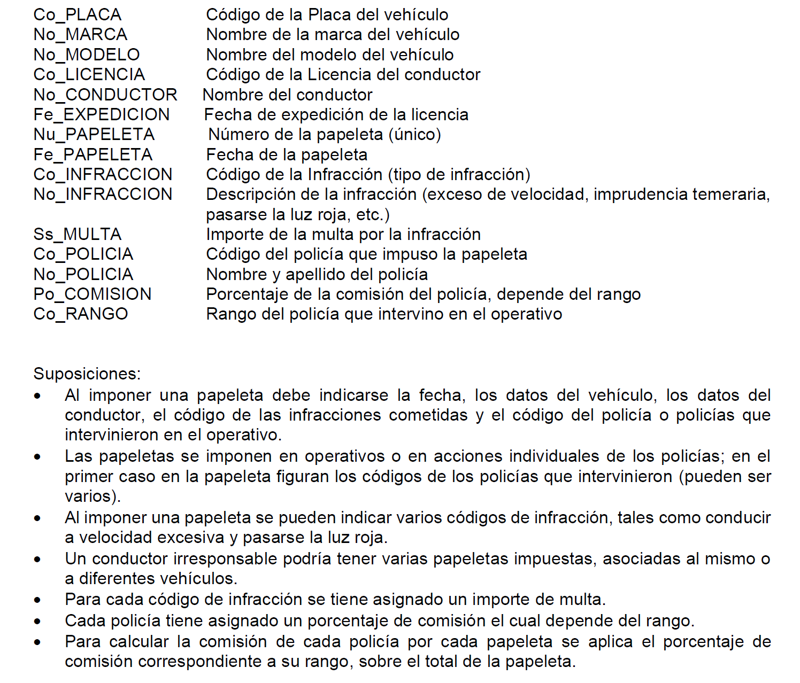
 |  |  |  |  |  |  |  |  |  | PAPELETA_INFRACCION | PAPELETA_POLICIA = (Nu_PAPELETA , Co_POLICIA)
PAPELETA |  |  |  |  |  |  |  |  |  | Nu_PAPELETA
Nu_PAPELETA | Fe_PAPELETA | Co_LICENCIA | Co_PLACA |  |  |  |  |  |  | Co_INFRACCION
0001 | 2021-10-16 | LC010010 | V98-094
0002 | 2021-10-16 | LC010010 | B89-024

Nu_PAPELETA |  | Co_POLICIA

Nu_PAPELETA |  | Co_INFRACCION
0001

RESERVA
 |  |  | PASO 1: 1 FN |  |  |  |  | PASO 2: Separar DMV |  | PASO 3 : Todo debe estar en DFC (2FN) | PASO 4 : NO DFT (3FN)
 |  |  | * PK: minimo conjunto de atributos que determinan al resto de atributos |  |  |  |  |  |  | ¿El atributo Y depende de TODA la PK? | ¿El atributo Y depende DIRECTAMENTE la PK?
 |  |  | PK = (Co_Reserva,Co_Placa,Co_Accesorio) |  |  |  |  |  |  | SI: Se queda en la entidad | SI: Se queda en la entidad
 |  |  | R= ( |  |  |  |  |  |  | NO: Se va a otra entidad donde este su determinante | NO: Se va a otra entidad donde este su determinante
 | Co_Cliente
 | No_Cliente |  |  | Co_Cliente |  |  |  |  | VEHICULO:ACCESORIO
TAREA TERMINAR
 | Tx_Clidireccion |  |  | No_Cliente |  |  |  |  | Co_Placa
 | Nu__CliTelefono |  |  | Tx_Clidireccion |  |  |  |  | Co_Accesorio
 | Co_Aval |  |  | Nu__CliTelefono
DMV: los atributos que forman parte de la DMV son determinantes AMBOS y por lo tanto AMBOS son PKs
 | Co_Reserva |  |  | Co_Aval
 | Fe_ReservaInicio |  |  | Co_Reserva
 | Fe_ReservaFin |  |  | Fe_ReservaInicio
 | Co_Placa |  |  | Fe_ReservaFin
 | No_Color |  |  | Co_Placa
 | No_Modelo |  |  | No_Color
 | No_VehiculoMarca |  |  | No_Modelo
 | Ss_PrecioAlquiler |  |  | No_VehiculoMarca
 | Qt_Gasolina |  |  | Ss_PrecioAlquiler
 | Fl_Entregado |  |  | Qt_Gasolina
 | Co_Agencia |  |  | Fl_Entregado
 | No_Agencia |  |  | Co_Agencia
 | Nu__Agetelefono |  |  | No_Agencia
 | Tx_AgeDireccion |  |  | Nu__Agetelefono
 | Co_Garaje |  |  | Tx_AgeDireccion
 | Tx_GarDireccion |  |  | Co_Garaje
 | Co_Accesorio |  |  | Tx_GarDireccion
 | No_Accesorio |  |  | Co_Accesorio
 | No_AccesorioMarca |  |  | No_Accesorio
 |  |  |  | No_AccesorioMarca
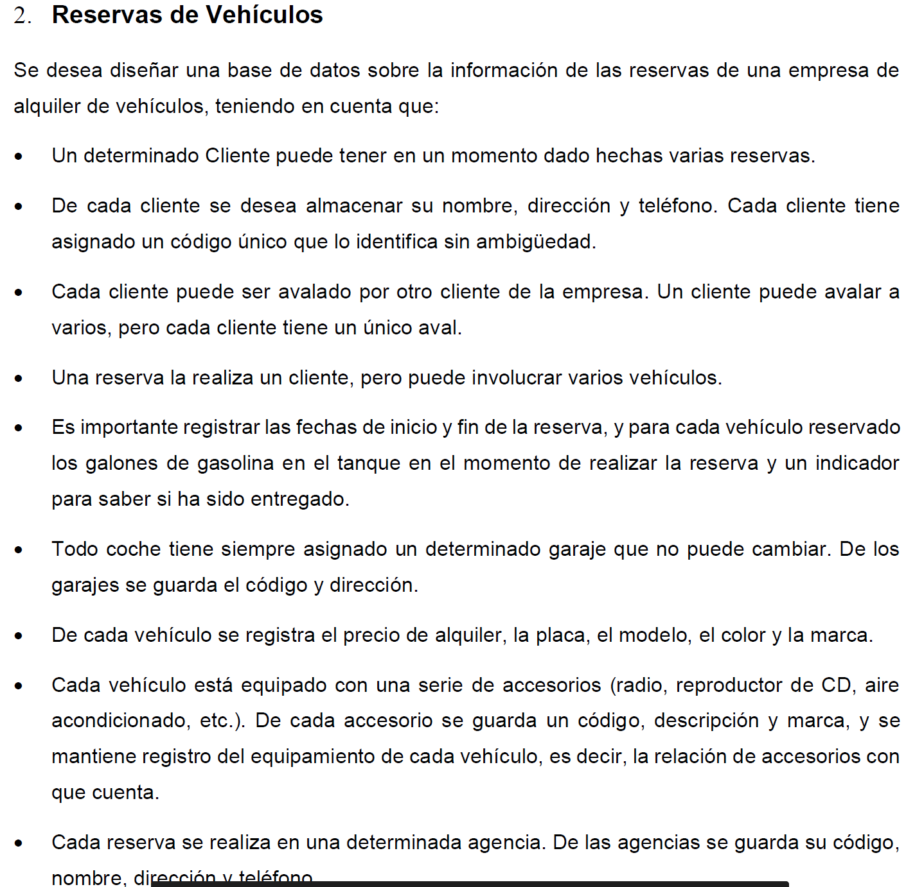
 |  |  |  |  | )

X | Y
Co_Cliente | Co_Reserva |  |  |  | VEHICULO_ACCESORIO
CL1 | R1 |  |  |  | Co_Placa | Co_Accesorio
 | R10 |  |  |  | B4F-034 | A1
 | R15 |  |  |  | B4F-034 | A3
 |  |  |  |  | H8K-349 | A2
 |  |  |  |  | H8K-349 | A3

X | Y
Co_Reserva | Co_Cliente
R1 | CL1 |  |  |  | ACCESORIO
R10 | CL1 |  |  |  | Co_Accesorio | No_Accesorio | No_AccesorioMarca
 |  |  |  |  | A1 | Radio XZ | Panasonic
 |  |  |  |  | A2 | Radio MD-1 | Bose
 |  |  |  |  | A3 | AC | Generico

Co_Reserva | Co_Placa | Qt_Gasolina | Fl_Entregado
R1 | B4F-034 | 10 | SI
R1 | H8K-349 | 8 | NO |  | X | Y
R2 | H8K-349 | 7 | NO |  | Co_Reserva | Co_Agencia
 |  |  |  |  | R1 | AG1
 |  |  |  |  | R2 | AG1

COMISARIA
TAREA : 1 punto + para la PC1
Nu_policía
No_policía
No_rango
No_función
Nu_policia_jefe
Co_arma
Co_clase_arma
No_clase_arma
Qt_habilidad
Co_DNI_delincuente
No_delincuente
Tx_dirección_delincuente
Co_calabozo
No_ubicación_calabozo
Co_caso
No_juzgado
Fe_arresto
Co_cargo

Ventas
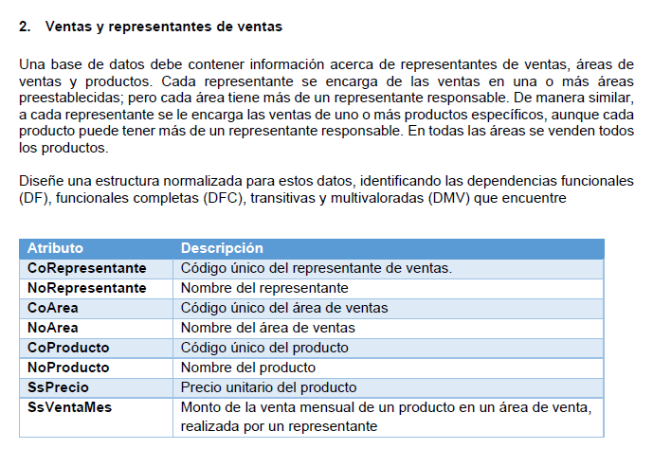
Atributos |  | DFC
CoRepresentante |  | Relación Producto: (CoProducto, NoProducto, SsPrecio)
NoRepresentante |  | Relación Area: (CoArea, NoArea)
CoArea |  | Relación Representante: (CoRepresentante, NoRepresentante)
NoArea |  | Relación Venta: (CoRepresentante, CoArea, CoProducto, SsVentaMes)
CoProducto
NoProducto
SsPrecio |  | DMV
SsVentaMes |  | Relación Asignación Area: (CoRepresentante, CoArea)
 |  | CoRepresentante ➔➔ CoArea

CoRepresentante | CoArea | Relación Asignación Producto: (CoRepresentante, CoProducto)
R1 | A1 | CoRepresentante ➔➔ CoProducto
R1 | A2
R2 | A2 | DMT
R2 | A3 | No existe

CoRepresentante | CoProducto | Conjunto de Determinantes
R1 | P1 | (CoRepresentante, CoArea, CoProducto)
R1 | P2
R2 | P1 | Identificar si existen DF entre estos atributos
R2 | P3 | .- No existe

 |  | Dado que existe DMV, validar si el conjunto de determinantes es soportado por estas DMV
 |  | .- Si

 |  | En consecuencia:
 |  | PK: (CoRepresentante, CoArea, CoProducto)

CoRepresentante | CoArea | CoProducto | SsVentaMes
R1 | A1 | P1 | 300
R1 | A1 | P1 | 200

 |  | R: (CoRepresentante, CoArea, CoProducto, NoRepresentante, NoArea, NoProducto, SsPrecio, SsVentaMes)

 |  | Conjunto Solucion:
 |  | {Asignación Area, Asignación Producto, Venta, Representante, Area, Producto}

Repuestos
ATRIBUTOS |  | Determinantes
 |  | (Co_Cliente, Co_Marca, Co_Proveedor, Co_Repuesto, Co_Vehículo, Co_Venta)
Nu_AñoVehiculo
Ss_Precio |  | PK: (Co_Proveedor, Co_Repuesto, Co_Vehículo, Co_Venta)
Co_Cliente
Co_Marca
Co_Proveedor |  | DMV
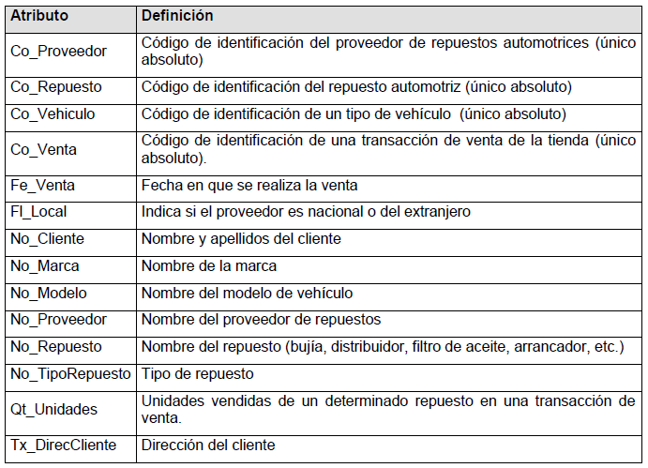
Co_Repuesto |  | Repuestos para Vehículos (Co_Respuesto, Co_Vehiculo)
Co_Vehiculo
Co_Venta |  | DFC
Fe_Venta |  | Respuesto por Proveedor (Co_Proveedor, Co_Repuesto, Ss_Precio)
Fl_Local |  | Repuestos por Venta (Co_Venta, Co_Repuesto, Qt_Unidades)
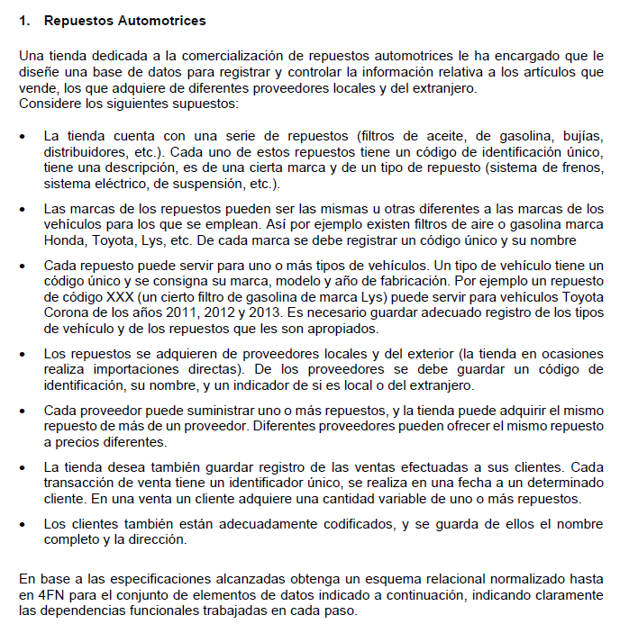
No_Cliente |  | Proveedor (Co_Proveedor, No_Proveedor, Fl_Local)
No_Marca |  | Respuesto (Co_Repuesto, No_Repuesto, No_TipoRepuesto, Co_Marca, No_Marca)
No_Modelo |  | Vehículo (Co_Vehiculo, Co_Marca, No_Marca, No_Modelo, Nu_AñoVehiculo)
No_Proveedor |  | Venta (Co_Venta, Fe_Venta, Co_Cliente, No_Cliente, Tx_DirecCliente)
No_Repuesto
No_TipoRepuesto |  | Eliminar DT
Qt_Unidades |  | Respuesto 1 (Co_Repuesto, No_Repuesto, No_TipoRepuesto, Co_Marca, No_Marca)
Tx_DirecCliente |  | Marca (Co_Marca, No_Marca)

 |  | Vehículo 1 (Co_Vehiculo, Co_Marca, No_Marca, No_Modelo, Nu_AñoVehiculo)
Co_Repuesto | Co_Vehiculo | Marca (Co_Marca, No_Marca)
R1 | V1
R1 | V2 | Venta 1 (Co_Venta, Fe_Venta, Co_Cliente, No_Cliente, Tx_DirecCliente)
R2 | V2 | Cliente (Co_Cliente, No_Cliente, Tx_DirecCliente)

 |  | Conjunto Solución:
 |  | (Repuestos para Vehículos, Repuesto por Proveedor, Repuestos por Venta, Proveedor, Respuesto 1, Marca, Vehículo 1, Venta 1, Cliente)

Libreria
 | Atributos |  | DFC
 | CoLibro |  | Autor: (CoAutor, NoAutor, CoNacionalidadAutor)
 | CoTema |  | Libro: (CoLibro, CoTema, NoTema, CoSubtema, NoSubtema, NoAudiencia, NoIdioma, NoTituloLibro, NoEditorial, FeAñoLibro, SsPrecioLibro)
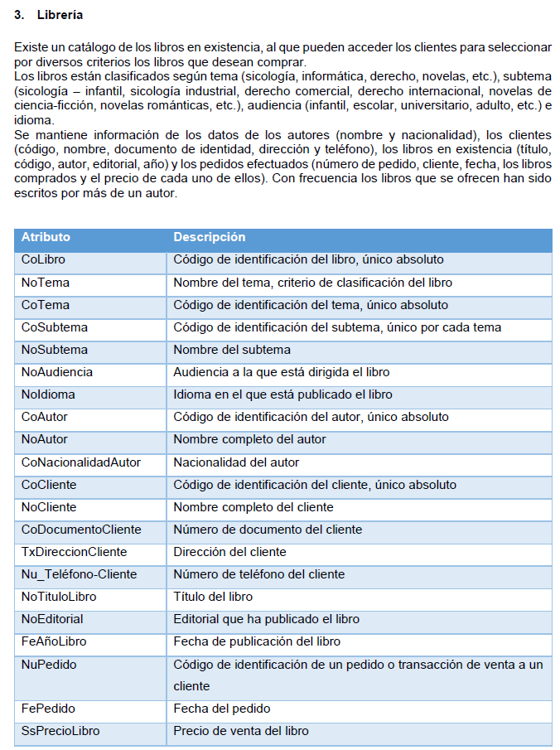
 | NoTema |  | Pedido: (NuPedido, CoCliente, NoCliente, CoDocumentoCliente, TxtDireccionCliente, NuTelefonoCliente, FePedido)
 | CoSubtema
 | NoSubtema
 | NoAudiencia
 | NoIdioma |  | DMV
 | CoAutor |  | Autor de Libro: (CoLibro, CoAutor)
 | NoAutor |  | Libro en pedido: (NuPedido, CoLibro)
 | CoNacionalidadAutor
 | CoCliente |  | Cual es la PK?
 | NoCliente
 | CoDocumentoCliente |  | .- Determinantes
 | TxDireccionCliente |  | (CoLibro, CoTema, CoSubtema, CoAutor, CoCliente, NuPedido)
 | Nu_Teléfono-Cliente
 | NoTituloLibro |  | Identificar si existen DF entre estos atributos
 | NoEditorial
 | FeAñoLibro |  | CoLibro -> CoTema, CoSubtema
 | NuPedido |  | NuPedido -> CoCliente
 | FePedido
 | SsPrecioLibro |  | PK
 |  |  | (CoLibro, CoAutor, NuPedido)

NuPedido | FePedido | CoCliente | .- De la relacion Libro
P1 | 2021-11-02 | C1 | Tema = (CoTema, NoTema)
 |  |  | Subtema = (CoTema, CoSubtema, NoSubtema)
 |  |  | Libro (1) = (CoLibro, CoTema, CoSubtema, NoAudiencia, NoIdioma, NoTituloLibro, NoEditorial, FeAñoLibro, SsPrecioLibro)

CoLibro | CoAutor |  | .- De la relacion Pedido
L1 | A1 |  | Cliente = (CoCliente, NoCliente, CoDocumentoCliente, TxDireccionCliente, NuTelefonoCliente)
L1 | A2 |  | Pedido (1) = (NuPedido, CoCliente, FePedido)
L7 | A1
L2 | A2 |  | Conjunto Solucion:
 |  |  | {Libro (1), Tema, SubTema, Autor, Autor de Libro, Cliente, Pedido (1), Libro en Pedido}

EJ PC1
Instrucciones:
Usted cuenta con 90 minutos para desarrollar la prueba
Lea y analice detenidamente cada pregunta antes de responder.
Tenga presente que:
Las respuestas erradas a las preguntas que tienen varias opciones correctas le restarán puntaje
Las preguntas se le mostrarán en secuencia y no será posible retornar hacia preguntas anteriores

Temas:
Teoría: 12 preguntas (0.5 puntos c/u): 6 puntos
Identificación de DF: 2 preguntas (3 puntos c/u): 6 puntos
Identificación de relaciones resultantes: 2 preguntas (4 puntos c/u):8 puntos

Tipo de Preguntas:
Identificación de DF: 2 preguntas (3 puntos c/u): 6 puntos
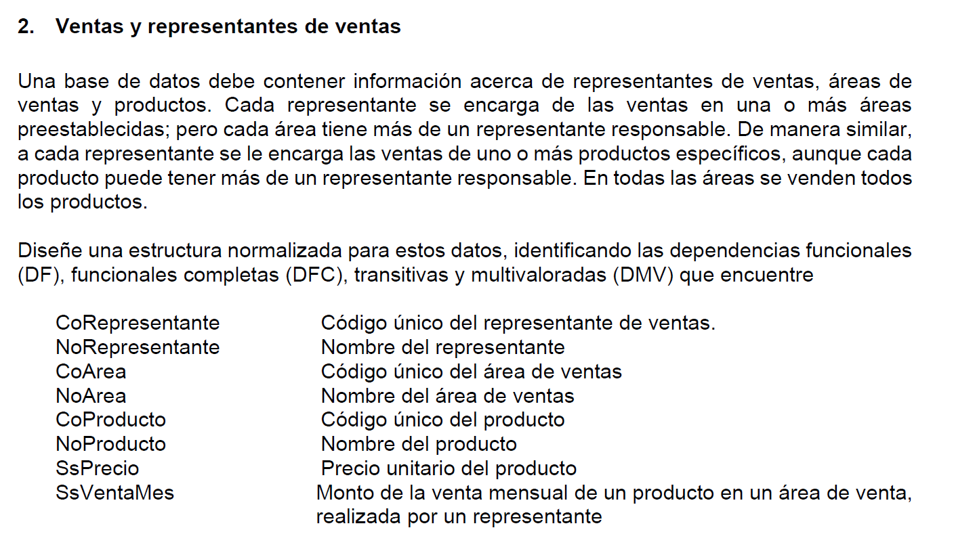

Alternativas:
1 | X
2. CoRepresentante CoArea

Identificación de relaciones resultantes: 2 preguntas (4 puntos c/u):8 puntos

AlTernativas:

1 |  | X
2. Relación Producto: (CoProducto, CoVenta, SSPrecio)

